OFFER
IMAGE | BRAND |  | COD | QTY | RRP € | RRP TOT € | COST € | COST TOT € | COST £ | COST TOT £
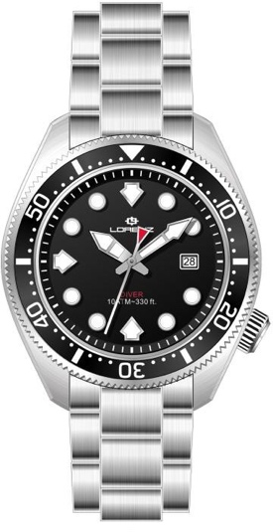 | LORENZ |  | LZ 26169FF | 88 | € 289.00 | € 25,432.00 | € 96.09 | € 8,455.92 | £85.04 | £7,483.11
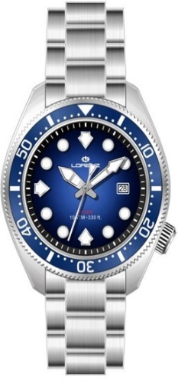 | LORENZ |  | LZ 26169GG | 30 | € 289.00 | € 8,670.00 | € 96.09 | € 2,882.70 | £85.04 | £2,551.06
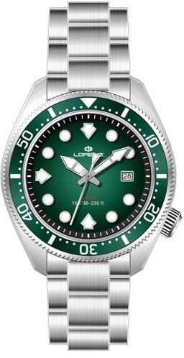 | LORENZ |  | LZ 26169HH | 38 | € 289.00 | € 10,982.00 | € 96.09 | € 3,651.42 | £85.04 | £3,231.34
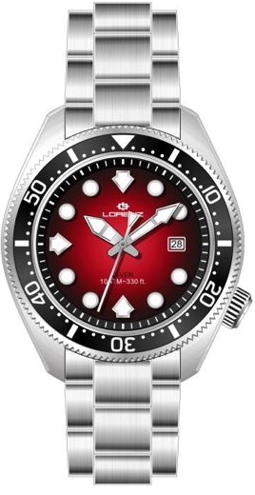 | LORENZ |  | LZ 26169II | 29 | € 289.00 | € 8,381.00 | € 96.09 | € 2,786.61 | £85.04 | £2,466.03
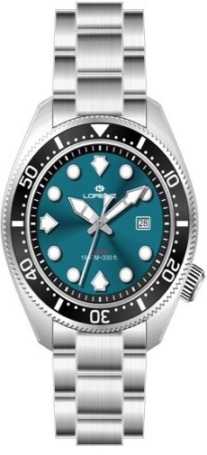 | LORENZ |  | LZ 26169LL | 49 | € 289.00 | € 14,161.00 | € 96.09 | € 4,708.41 | £85.04 | £4,166.73
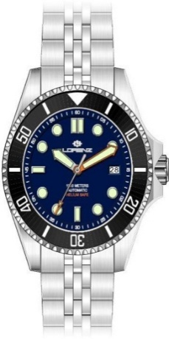 | LORENZ |  | LZ 21064BB | 62 | € 690.00 | € 42,780.00 | € 229.42 | € 14,223.98 | £203.03 | £12,587.59
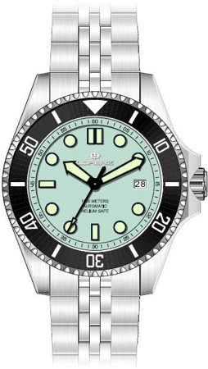 | LORENZ |  | LZ 21064GG | 43 | € 690.00 | € 29,670.00 | € 229.42 | € 9,865.02 | £203.03 | £8,730.10
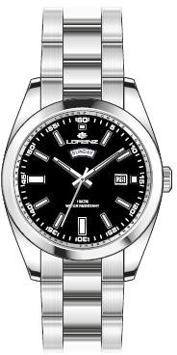 | LORENZ |  | LZ 26208AA | 60 | € 249.00 | € 14,940.00 | € 82.79 | € 4,967.42 | £73.27 | £4,395.95
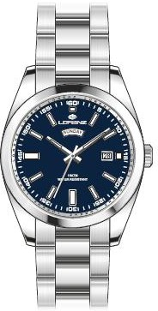 | LORENZ |  | LZ 26208BB | 62 | € 249.00 | € 15,438.00 | € 82.79 | € 5,133.00 | £73.27 | £4,542.48
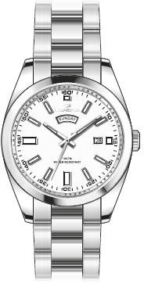 | LORENZ |  | LZ 26208CC | 64 | € 249.00 | € 15,936.00 | € 82.79 | € 5,298.58 | £73.27 | £4,689.01
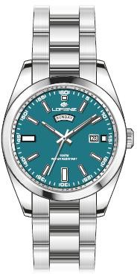 | LORENZ |  | LZ 26208DD | 13 | € 249.00 | € 3,237.00 | € 82.79 | € 1,076.27 | £73.27 | £952.46
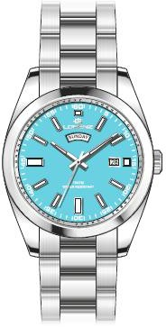 | LORENZ |  | LZ 26208EE | 117 | € 249.00 | € 29,133.00 | € 82.79 | € 9,686.47 | £73.27 | £8,572.10
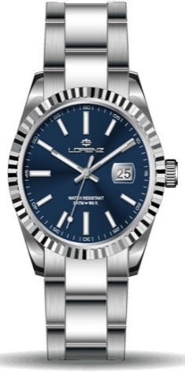 | LORENZ | LADIES | LZ 28190BB | 23 | € 239.00 | € 5,497.00 | € 79.47 | € 1,827.70 | £70.32 | £1,617.44
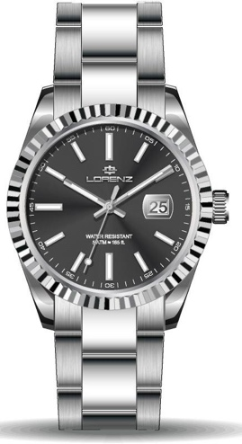 | LORENZ | LADIES | LZ 28190CC | 18 | € 239.00 | € 4,302.00 | € 79.47 | € 1,430.38 | £70.32 | £1,265.82
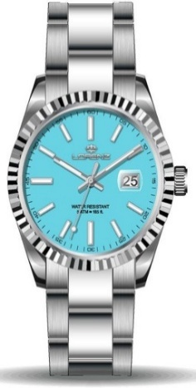 | LORENZ | LADIES | LZ 28190DD | 47 | € 239.00 | € 11,233.00 | € 79.47 | € 3,734.87 | £70.32 | £3,305.20
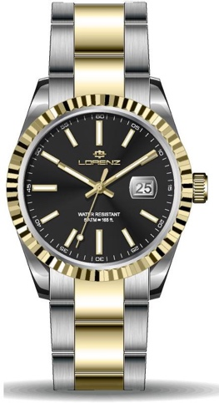 | LORENZ | LADIES | LZ 28190EE | 9 | € 249.00 | € 2,241.00 | € 82.79 | € 745.11 | £73.27 | £659.39
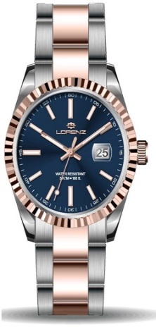 | LORENZ | LADIES | LZ 28190FF | 5 | € 249.00 | € 1,245.00 | € 82.79 | € 413.95 | £73.27 | £366.33
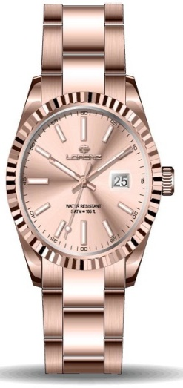 | LORENZ | LADIES | LZ 28190GG | 27 | € 259.00 | € 6,993.00 | € 86.12 | € 2,325.11 | £76.21 | £2,057.62
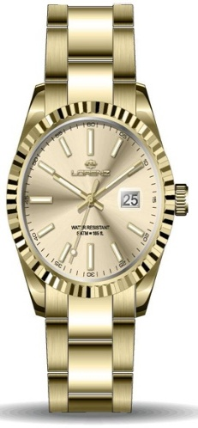 | LORENZ | LADIES | LZ 28190HH | 49 | € 259.00 | € 12,691.00 | € 86.12 | € 4,219.65 | £76.21 | £3,734.20
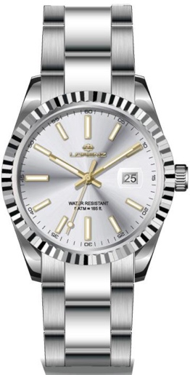 | LORENZ |  | LZ 28187AA | 50 | € 239.00 | € 11,950.00 | € 79.47 | € 3,973.27 | £70.32 | £3,516.17
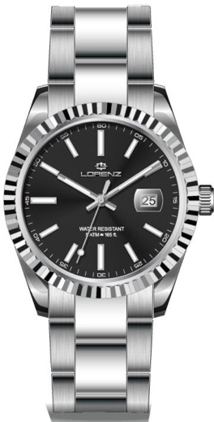 | LORENZ |  | LZ 28187BB | 50 | € 239.00 | € 11,950.00 | € 79.47 | € 3,973.27 | £70.32 | £3,516.17
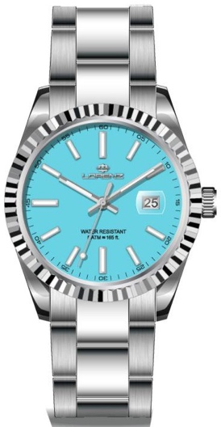 | LORENZ |  | LZ 28187CC | 111 | € 239.00 | € 26,529.00 | € 79.47 | € 8,820.66 | £70.32 | £7,805.90
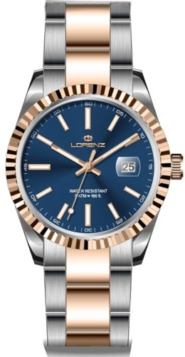 | LORENZ |  | LZ 28187EE | 30 | € 249.00 | € 7,470.00 | € 82.79 | € 2,483.71 | £73.27 | £2,197.97
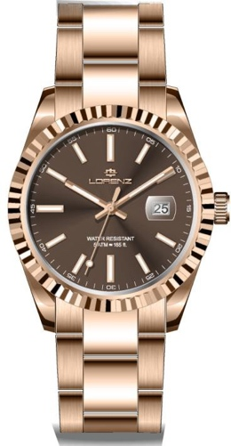 | LORENZ |  | LZ 28187FF | 13 | € 259.00 | € 3,367.00 | € 86.12 | € 1,119.50 | £76.21 | £990.71
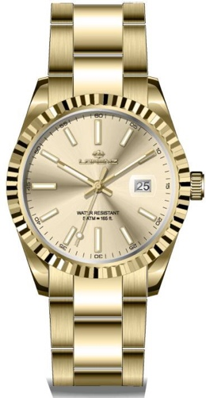 | LORENZ |  | LZ 28187GG | 50 | € 259.00 | € 12,950.00 | € 86.12 | € 4,305.76 | £76.21 | £3,810.41
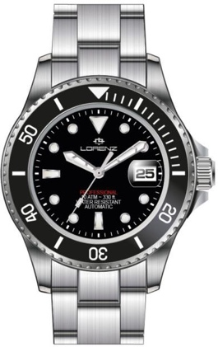 | LORENZ |  | LZ 21065AA | 75 | € 490.00 | € 36,750.00 | € 162.92 | € 12,219.06 | £144.18 | £10,813.32
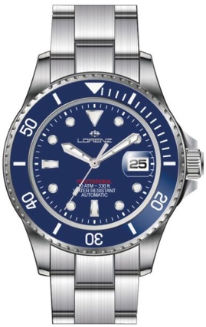 | LORENZ |  | LZ 21065BB | 50 | € 490.00 | € 24,500.00 | € 162.92 | € 8,146.04 | £144.18 | £7,208.88
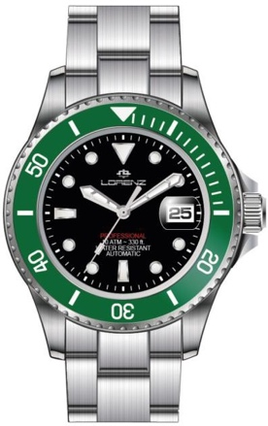 | LORENZ |  | LZ 21065CC | 40 | € 490.00 | € 19,600.00 | € 162.92 | € 6,516.83 | £144.18 | £5,767.11
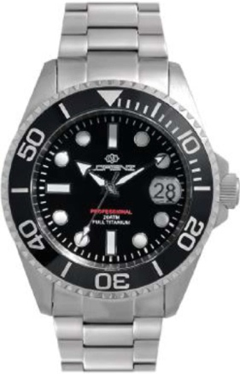 | LORENZ |  | LZ 30212AA | 95 | € 490.00 | € 46,550.00 | € 162.92 | € 15,477.47 | £144.18 | £13,696.88
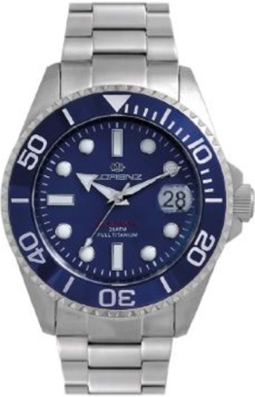 | LORENZ |  | LZ 30212BB | 84 | € 490.00 | € 41,160.00 | € 162.92 | € 13,685.34 | £144.18 | £12,110.92
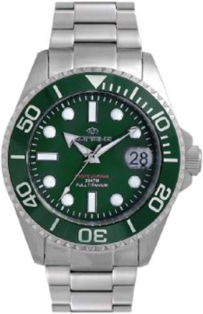 | LORENZ |  | LZ 30212CC | 85 | € 490.00 | € 41,650.00 | € 162.92 | € 13,848.26 | £144.18 | £12,255.10
 |  |  |  | 1566 |  | € 547,388.00 |  | € 182,001.75 |  | £161,063.49

